Hoja1
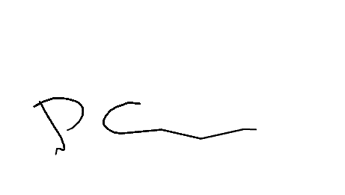

 |  |  |  | CONTROL DE MOLIENDA ZONA CENTRO |  |  |  |  | MOLIENDA DE TRIGO Nº

 |  |  |  |  |  |  |  |  | 1439
 |  |  |  |  |  |  |  |  | Hora Turno1 | 14:29
 |  |  |  |  |  |  |  |  | Hora Turno2 | 22:10
 |  |  |  |  |  |  |  |  | Hora Turno3 | 06:10
 |  |  |  |  |  |  | FECHA | 2026-01-30
 |  |  |  |  |  |  | Responsable |  | Gleimer Paez
N SAP Orden de Trabajo | REFERENCIA | 1 TURNO | LOTE | 2 TURNO | LOTE | 3 TURNO | LOTE | TOTAL KILOS | MATERIALES | LOTES TURNO 1 | LOTES TURNO 2 | LOTES TURNO 3
16746-20 | EXTRAPAN X50 | 110 | 290126B | 48 | 290126B |  |  | #VALUE! | EMPAQUE EXTRA PAN X50 | MP-02191
16746-30 |  |  |  | 34 | 300126B
 | EXTRAPAN X25 |  |  |  |  |  |  | #VALUE! | EMPAQUE EXTRA PAN X25 | 0

 | EXTRAPAN X10 |  |  |  |  |  |  | #VALUE! | EMPAQUE EXTRAPAN X10 | 0

16746-40 | ARTESANAL X50 | 110 | 280126B |  |  |  |  | #VALUE! | EMPAQUE GALERAS ROJO X50 | MP-01506

16746-50 | ARTESANAL X25 | 200 | 300126B |  |  |  |  | #VALUE! | EMPAQUE GALERAS VERDE X50 | MP-01990

 | FUERTE X25 |  |  |  |  |  |  | #VALUE! | EMPAQUE GALERAS CAFÉ X50 | 0

16746-60 | NATURAL X50 | 267 | 300126B |  |  |  |  | #VALUE! | EMPAQUE GALERAS AZUL X50 | 0

 | ESPECIAL X50 |  |  |  |  |  |  | #VALUE! | EMPAQUE GALERAS NARANJA X25 | 0

 | ESPECIAL X25 |  |  |  |  |  |  | #VALUE! | EMPAQUE GALERAS KRAFT X25 | MP-02046

 | EXCLUSIVA X50 |  |  |  |  |  |  | #VALUE! | EMPAQUE MULTI BEIGE X25 | 0

 | DESARROLLO X1 |  |  |  |  |  |  | #VALUE! | EMPAQUE GALERAS MOG X40 | MP-02077

16746-10 | HARINA ALTA PROTEINA X1 |  |  | 25664 |  | 18560 | 300126B | #VALUE! | EMPAQUE GALERAS SAL X25 | MP-02063

 | HARINA MEDIA PROTEINA X1 |  |  |  |  |  |  | #VALUE! | EMPAQUE GALERAS SEG X50 | MP-01942

 | HARINA BAJA PROTEINA X1 |  |  |  |  |  |  | #VALUE! | VITAMINA | MP-02199

 | ARTESANAL X1 |  |  |  |  |  |  | #VALUE! | MEJORANTE EXTRA PAN | 280126B

 | FUERTE EXPORTACIÓN |  |  |  |  |  |  | #VALUE! | MEJORANTE ARTESANAL | 280126B

 | HARINA T1 X 50 |  |  |  |  |  |  | #VALUE! | HILO BLANCO | 0

16746-70 | SALVADO X25 | 63 | 190126B | 65 | 190126B | 46 | 190126B | #VALUE! | HILO VERDE | MP-02234

16746-80 | MOGOLLA X40 | 121 | 190126B | 146 | 190126B | 87 | 190126B | #VALUE! | HILO NARANJA | MP-01747

16746-90 | SEGUNDA X50 |  |  | 95 | 190126B | 82 | 190126B | #VALUE! | EMPAQUE FUERTE EXPORTACION | 0

 | SÉMOLA FINA X25 |  |  |  |  |  |  | #VALUE!

 | SEMOLA GRUESA X25 |  |  |  |  |  |  | #VALUE!

 | GERMEN X25 |  |  |  |  |  |  | #VALUE!

TOTAL HARINA | #VALUE! |  |  |  |  |  |  | TOTAL | #VALUE!

 |  |  |  |  |  |  |  | ENCARGADO TURNO 1
EXT. HARINA | #VALUE! | Yolmer |  | Luis poloche |  | Ferney |  | ENCARGADO TURNO 2 |  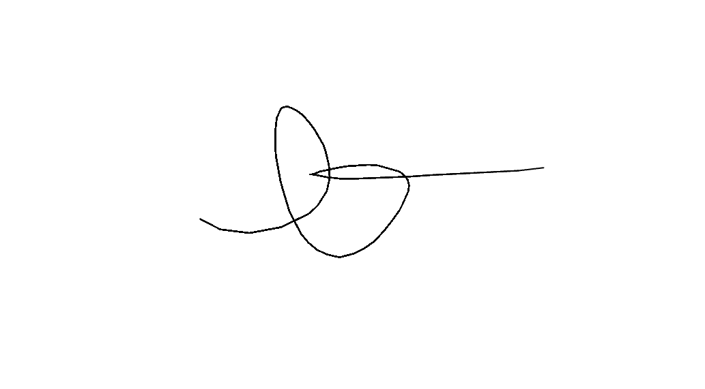
EXT. MOGOLLA | #VALUE! | Ralando |  | Ferney |  | Fernando |  | ENCARGADO TURNO 3 |  |  | 0 | 0
EXT. SALVADO x25 | #VALUE! | Miguel |  | Fernando |  | Hernando |  | ALMACENISTA 1 | Gleimer Paez
EXT. SEGUNDA | #VALUE! |  |  |  |  |  |  | ALMACENISTA 2 | Gleimer Paez
EXT. GERMEN | #VALUE! |  |  |  |  |  |  | COORDINADOR DE OPERACIONES
EXT.SALVADO X30 | #REF!
Observaciones

 |  | 0 |  | 0 |  | 0 |  | 0

 |  | 0 |  | 0 |  | 0 |  | 0

